Hoja2
 |  |  |  |  | Método de Cross (A) |  |  |  |  |  |  |  |  |  |  |  |  |  |  |  |  | Hoja N° |  |  |  |  | Método de Cross (A) |  |  |  |  |  |  |  |  | Hoja N°

 |  |  |  |  |  |  |  |  |  |  |  |  |  |  |  |  |  |  |  |  |  | 1 |  |  |  |  |  |  |  |  |  |  |  |  |  | 2

Leyenda de colores |  |  |  |  |  |  |  |  |  |  |  |  |  |  |  |  |  |  |  |  |  | Alumno: |  |  | Leyenda de colores |  |  |  |  |  |  |  |  |  |  | Alumno:
 |  |  |  |  |  |  |  |  |  |  |  |  |  |  |  |  |  |  |  |  |  | Juan Jose Tinoco Naranjo |  |  |  |  |  |  |  |  |  |  |  |  |  | Juan Jose Tinoco Naranjo
 |  |  |  |  | Ingresar datos |  |  |  |  | Proceso |  |  |  |  |  |  | Resultado final |  |  |  |  |  |  |  |  |  | Ingresar datos |  |  | Parte del cálculo |  |  | Resultado final

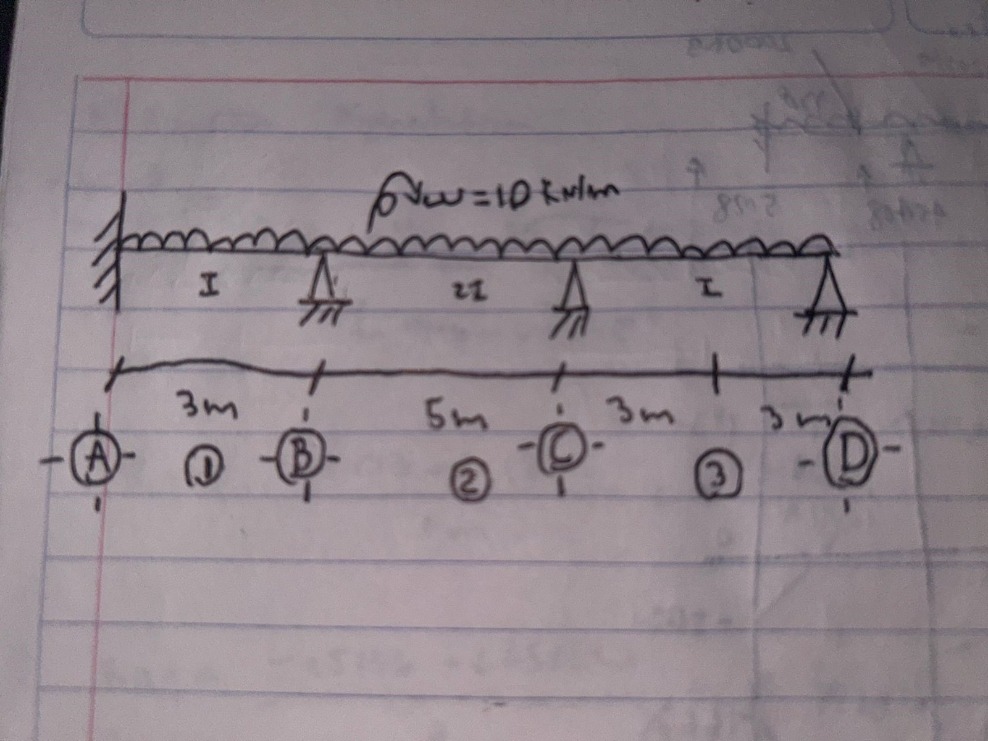
1.- Propiedades de los elementos |  |  |  |  |  |  |  |  |  |  |  |  |  |  |  |  |  |  |  |  |  |  |  |  | 4.- Momentos finales (resultados)
 |  |  |  |  |  |  |  |  |  |  |  |  |  |  |  |  |  |  |  |  |  |  |  |  |  | TABLA DE DISTRIBUCIÓN DE MOMENTOS (Cross 1)
 |  |  |  |  | Tramo AB |  |  |  | Tramo BC |  |  |  |  | Tramo CD |  |  |  |  | Tramo DE
Inercia |  |  |  |  | 1 |  |  |  | 1 |  |  |  |  | 0 |  |  |  |  | 0 |  |  |  |  | Caso 1
Longitud |  |  |  |  | 0 |  | 0 | 0 | 0 |  | 0 | 0 |  | 0 | 0 |  | 0 |  | 0 | 0 | 0 |  |  |  |  | TRAMO AB |  |  | TRAMO BC |  |  | TRAMO CD |  |  | TRAMO DE
Longitud |  |  |  |  | 4.4 |  |  |  | 4.53 |  |  |  |  | 0 |  |  |  |  | 0 |  |  |  |  | Caso 2 |  | AB |  | BA | BC |  | CB | CD |  | DC | DE |  | ED
Caso de Empotre |  |  |  |  | Caso 1 |  |  |  | Caso 1 |  |  |  |  | Caso 1 |  |  |  |  | Caso 1 |  |  |  |  |  | F.D | 0 |  | 0.507 | 0.493 |  | 0.000 | 0.000 |  | 0.000 | 0.000 |  | 0
Rigidez relativa 1 |  |  |  |  | 0.227 |  |  |  | 0.221 |  |  |  |  | 0.000 |  |  |  |  | 0.000 |  |  |  |  |  | M.E | -43.608 |  | 43.608 | -46.223 |  | 46.223 | 0.000 |  | 0.000 | 0.000 |  | 0.000
Rigidez relativa 2 |  |  |  |  | 0.170 |  |  |  | 0.166 |  |  |  |  | 0.000 |  |  |  |  | 0.000 |  |  |  |  |  | M.deseq. 1 |  |  | -2.615 |  |  | 46.223 |  |  | 0.000
Rigidez relativa |  |  |  |  | 0.227 |  |  |  | 0.221 |  |  |  |  | 0.000 |  |  |  |  | 0.000 |  |  |  |  |  | M.distribuido |  |  | 1.326 | 1.288 |  | 0.000 | 0.000 |  | 0.000 | 0.000
 |  |  |  |  |  |  |  |  |  |  |  |  |  |  |  |  |  |  |  |  |  |  |  |  | M.transportado | 0.663 |  |  | 0.000 |  | 0.644 | 0.000 |  | 0.000 |  |  | 0.000
2.- Factor de distribución (FD) y coeficiente de transporte (Coef) |  |  |  |  |  |  |  |  |  |  |  |  |  |  |  |  |  |  |  |  |  |  |  |  | M.distribuido |  |  | 0.000 | 0.000 |  | 0.000 | 0.000 |  | 0.000 | 0.000
 |  |  |  |  |  |  |  |  |  |  |  |  |  |  |  |  |  |  |  |  |  |  |  |  | M.transportado | 0.000 |  |  | 0.000 |  | 0.000 | 0.000 |  | 0.000 |  |  | 0.000
 |  |  |  |  | FD |  |  |  | Coef |  |  |  |  |  |  |  |  |  |  |  |  |  |  |  | M.distribuido |  |  | 0.000 | 0.000 |  | 0.000 | 0.000 |  | 0.000 | 0.000
BA |  |  |  |  | 0.507 |  |  |  | 0.5 |  |  |  |  |  |  |  |  |  |  |  |  |  |  |  | M.transportado | 0.000 |  |  | 0.000 |  | 0.000 | 0.000 |  | 0.000 |  |  | 0.000
BC |  |  |  |  | 0.493 |  |  |  | 0.5 |  |  |  |  |  |  |  |  |  |  |  |  |  |  |  | M.distribuido |  |  | 0.000 | 0.000 |  | 0.000 | 0.000 |  | 0.000 | 0.000
CB |  |  |  |  | 0.000 |  |  |  | 0.5 |  |  |  |  |  |  |  |  |  |  |  |  |  |  |  | M.transportado | 0.000 |  |  | 0.000 |  | 0.000 | 0.000 |  | 0.000 |  |  | 0.000
CD |  |  |  |  | 0.000 |  |  |  | 0.5 |  |  |  |  |  |  |  |  |  |  |  |  |  |  |  | M.distribuido |  |  | 0.000 | 0.000 |  | 0.000 | 0.000 |  | 0.000 | 0.000
DC |  |  |  |  | 0.000 |  |  |  | 0.5 |  |  |  |  |  |  | Caso 1 |  |  |  | 0.5 |  |  |  |  | M.transportado | 0.000 |  |  | 0.000 |  | 0.000 | 0.000 |  | 0.000 |  |  | 0.000
DE |  |  |  |  | 0.000 |  |  |  | 0.5 |  |  |  |  |  |  | Caso 2 |  |  |  | 0 |  |  |  |  | M.distribuido |  |  | 0.000 | 0.000 |  | 0.000 | 0.000 |  | 0.000 | 0.000
 |  |  |  |  |  |  |  |  |  |  |  |  |  |  |  |  |  |  |  |  |  |  |  |  | M.transportado | 0.000 |  |  | 0.000 |  | 0.000 | 0.000 |  | 0.000 |  |  | 0.000
 |  |  |  |  |  |  |  |  |  |  |  |  |  |  |  |  |  |  |  |  |  |  |  |  | M.distribuido |  |  | 0.000 | 0.000 |  | 0.000 | 0.000 |  | 0.000 | 0.000
3.- Momentos de empotramiento (M.E) |  |  |  |  |  |  |  |  |  |  |  |  |  |  |  |  |  |  |  |  |  |  |  |  | Resultados | -42.945 |  | 44.935 | -44.935 |  | 46.868 | 0.000 |  | 0.000 | 0.000 |  | 0.000

MOMENTOS DE EMPOTRAMIENTO
 |  |  |  | Tipo de carga |  |  |  |  |  |  | Longitud tramo |  |  |  |  |  |  | Carga |  |  |  |  |  | M.E
AB |  |  |  | Uniforme distribuida |  |  |  |  |  |  | 0 |  |  |  |  |  | 4.4 | 0 |  |  |  |  | 27.03 | -43.608
 |  |  |  |  |  |  |  |  |  |  | 0 |  |  |  |  |  |  | 0 |  |  |  |  |  | 0.000
BA |  |  |  |  |  |  |  |  |  |  | 0 |  |  |  |  |  |  | 0 |  |  |  |  |  | 43.608
BC |  |  |  | Uniforme distribuida |  |  |  |  |  |  | 0 |  |  |  |  |  | 4.53 | 0 |  |  |  |  | 27.03 | -46.223
 |  |  |  |  |  |  |  |  |  |  | 0 |  |  |  |  |  |  | 0 |  |  |  |  |  | 0.000
CB |  |  |  |  |  |  |  |  |  |  | 0 |  |  |  |  |  |  | 0 |  |  |  |  |  | 46.223
CD |  |  |  | Uniforme distribuida |  |  |  |  |  |  | 0 |  |  |  |  |  | 0 | 0 |  |  |  |  | 0 | 0.000
 |  |  |  |  |  |  |  |  |  |  | 0 |  |  |  |  |  |  | 0 |  |  |  |  |  | 0.000
DC |  |  |  |  |  |  |  |  |  |  | 0 |  |  |  |  |  |  | 0 |  |  |  |  |  | 0.000
DE |  |  |  | Uniforme distribuida |  |  |  |  |  |  | 0 |  |  |  |  |  | 0 | 0 |  |  |  |  | 0 | 0.000
 |  |  |  |  |  |  |  |  |  |  | 0 |  |  |  |  |  |  | 0 |  |  |  |  |  | 0.000
ED |  |  |  |  |  |  |  |  |  |  | 0 |  |  |  |  |  |  | 0 |  |  |  |  |  | 0.000

 |  | La convención adoptada para el sentido de los momentos es la siguiente:

 |  | Sentido Horario |  |  |  |  |  |  | Positivo
 |  | Sentido Antihorario |  |  |  |  |  |  | Negativo

 |  |  |  |  | Método de Cross (A) |  |  |  |  |  |  |  |  |  |  |  |  |  |  |  |  | Hoja N°

 |  |  |  |  |  |  |  |  |  |  |  |  |  |  |  |  |  |  |  |  |  | 3

Leyenda de colores |  |  |  |  |  |  |  |  |  |  |  |  |  |  |  |  |  |  |  |  |  | Alumno:
 |  |  |  |  |  |  |  |  |  |  |  |  |  |  |  |  |  |  |  |  |  | Juan Jose Tinoco Naranjo
 |  |  |  |  | Ingresar datos |  |  |  |  | Parte del cálculo |  |  |  |  |  |  | Resultado final

6.- ANEXOS

 | 5.1 Casos de Empotramiento

 |  | A) | Caso 1 |  | Empotrado - Empotrado |  |  |  |  |  |  |  |  |  | Coeficiente de transporte = 0,5

 |  |  | Los tramos intermedios siempre tendrán este caso

 |  |  | Los tramos extremos tendrán este caso cuando en dicho extremo haya un empotramiento

 |  | B) | Caso 2 |  | Empotrado - Apoyado

 |  |  | Solo se presentará en tramos extremos y se dará cuando en dicho extremo haya un apoyo fijo o móvil

 |  | 5.2 Momentos de empotramiento

 |  | A) | Para el Caso 1
 | EMPOTRADO - EMPOTRADO
 |  |  |  |  |  | AB |  | BA |  | BC |  |  | CB |  |  | CD |  |  | DC |  | DE |  |  | ED
 | Uniforme distribuida |  |  |  |  | -43.6084 |  | 43.6084 |  | -46.22332725 |  |  | 46.22332725 |  |  | 0 |  |  | 0 |  | 0 |  |  | 0
 | Puntual céntrica |  |  |  |  | -14.8665 |  | 14.8665 |  | -15.3057375 |  |  | 15.3057375 |  |  | 0 |  |  | 0 |  | 0 |  |  | 0
 | Otro tipo |  |  |  |  | 0 |  | 0 |  | 0 |  |  | 0 |  |  | 0 |  |  | 0 |  | 0 |  |  | 0

 |  | B) | Para el Caso 2

 | EMPOTRADO - APOYADO
 |  |  |  |  |  | AB |  | BA |  | BC |  |  | CB |  |  | CD |  |  | DC |  | DE |  |  | ED
 | Uniforme distribuida |  |  |  |  | 0 |  | 65.4126 |  | -69.334990875 |  |  | 0 |  |  | 0 |  |  | 0 |  | 0 |  |  | 0
 | Puntual céntrica |  |  |  |  | 0 |  | 22.29975 |  | -22.95860625 |  |  | 0 |  |  | 0 |  |  | 0 |  | 0 |  |  | 0
 | Otro tipo |  |  |  |  | 0 |  | 0 |  | 0 |  |  | 0 |  |  | 0 |  |  | 0 |  | 0 |  |  | 0

